Výpočty
Vůz Sggrrs | 3 palety na voze |  | Výpočet | PALETY ZA SEBOU |  | Výpočet | PALETY STŘÍDAVĚ |  | Výpočet PODÉLNÉHO ZATÍŽENÍ PODVOZKŮ

KONTISLITEK a VŮZ |  |  | Hmotonosti na kolo |  |  | Hmotnosti na kolo |  |  | Hmotnost na podvozek
Průměr kontislitku | 470 | mm | R1= | 10,113 | kg | R1= | 9,991 | kg | E1= | 39,720 | kg
Délka kontislitku | 2,500 | mm | R2= | 9,747 | kg | R2= | 9,869 | kg | E2= | 39,720 | kg
Hmotnost kontislitku | 3,405 | kg
Hmotnost vozu | 18,150 | kg | R1/R2= | 1.04 |  | R1/R2= | 1.01 |  | E1/E2= | 1
Půdorysný pohled na vůz
Půdorysný pohled na vůz
Zadání ložení |  |  |  | VYHOVUJE |  |  | VYHOVUJE |  |  | VYHOVUJE
palety za sebou:
palety střídavě:
Počet kusů na paletě | 6 | ks |  |  |  |  |  |  | Tedy hmotnost na nápravu
Ložení | 1 | (typ dle obr.) |  |  |  |  |  |  | N1= | 19,860 | kg
Traťová třída | E |  |  |  |  |  |  |  | N2= | 19,860 | kg
Počet kusů na vozu | 18 | ks |  |  |  |  |  |  | Ložení odpovídá traťové třídě: | C
 |  |  |  |  |  |  |  |  | Ložení vyhovuje zadání: | ANO
Obrázek ložení - příčný pohled na vůz:
 |  |  |  | 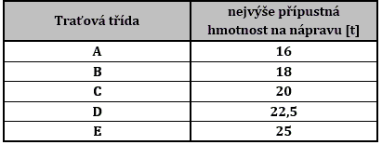

Data4
Obrázky
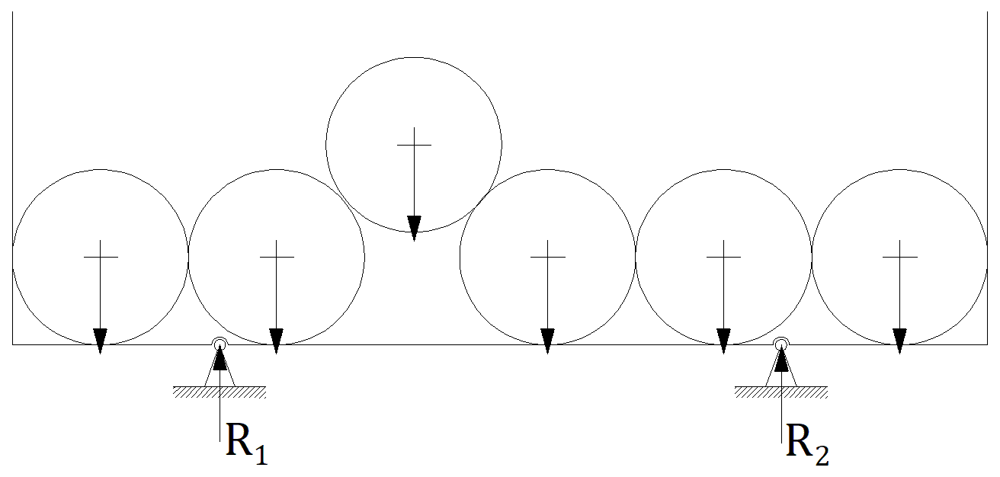 | 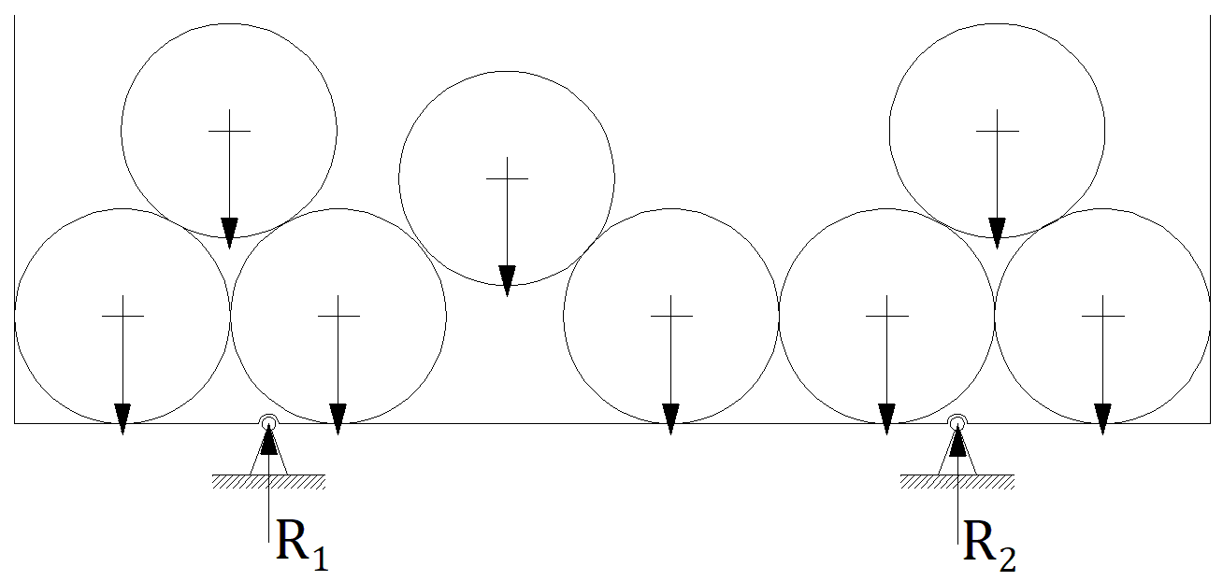 | 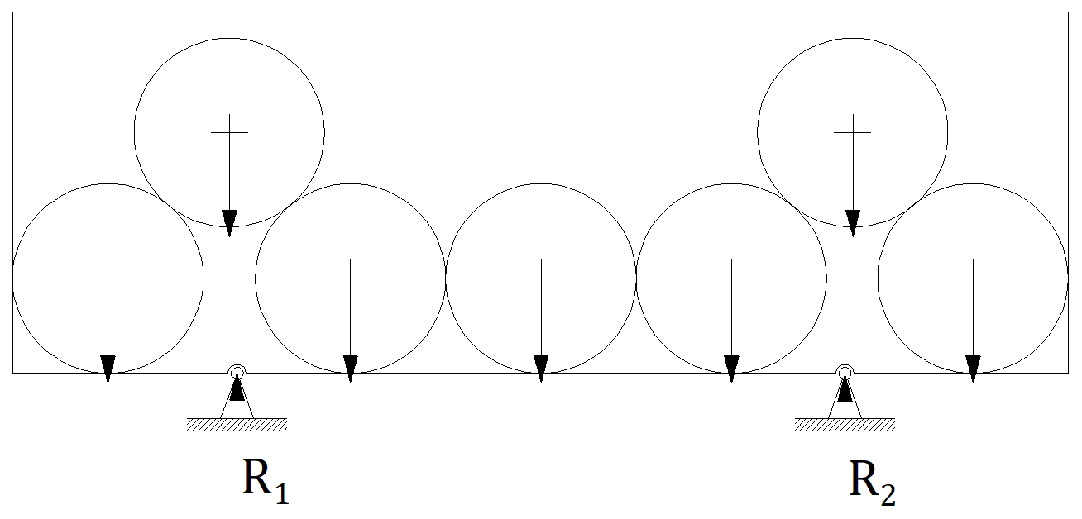
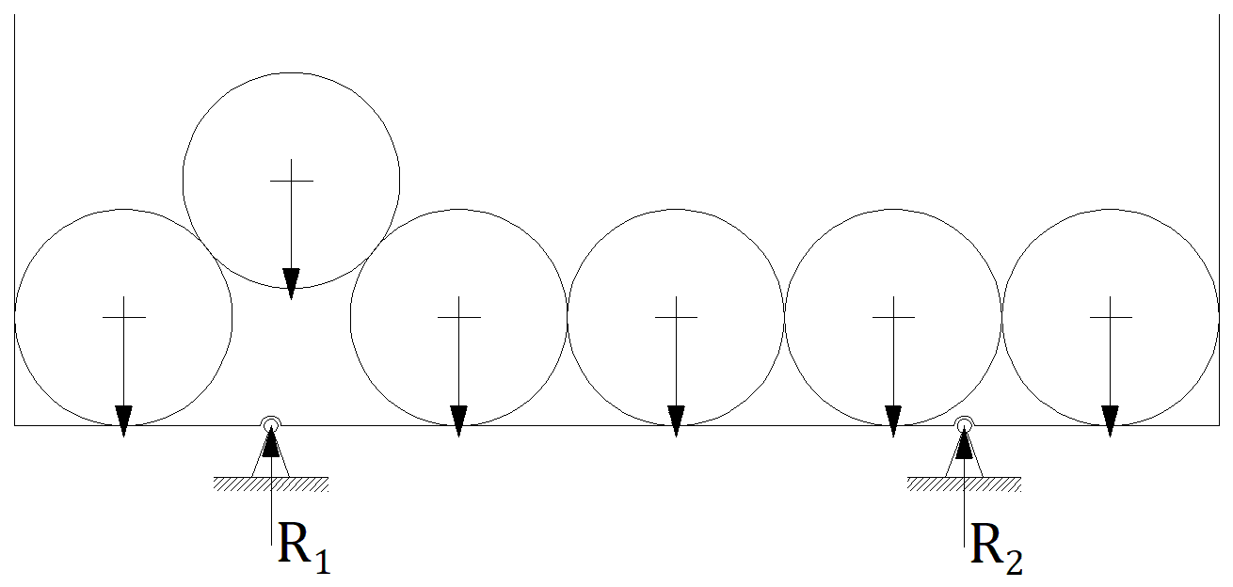 | 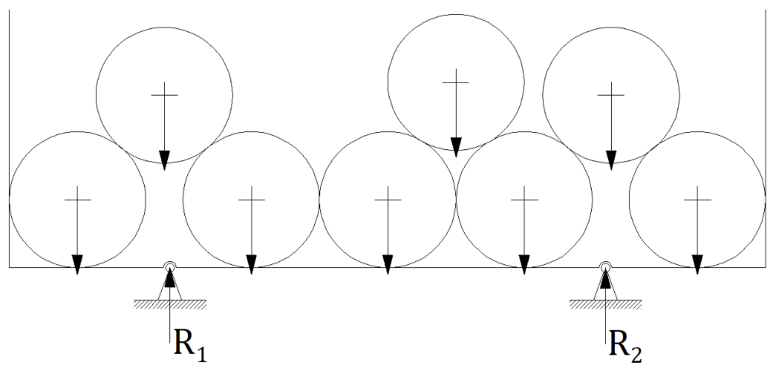 |  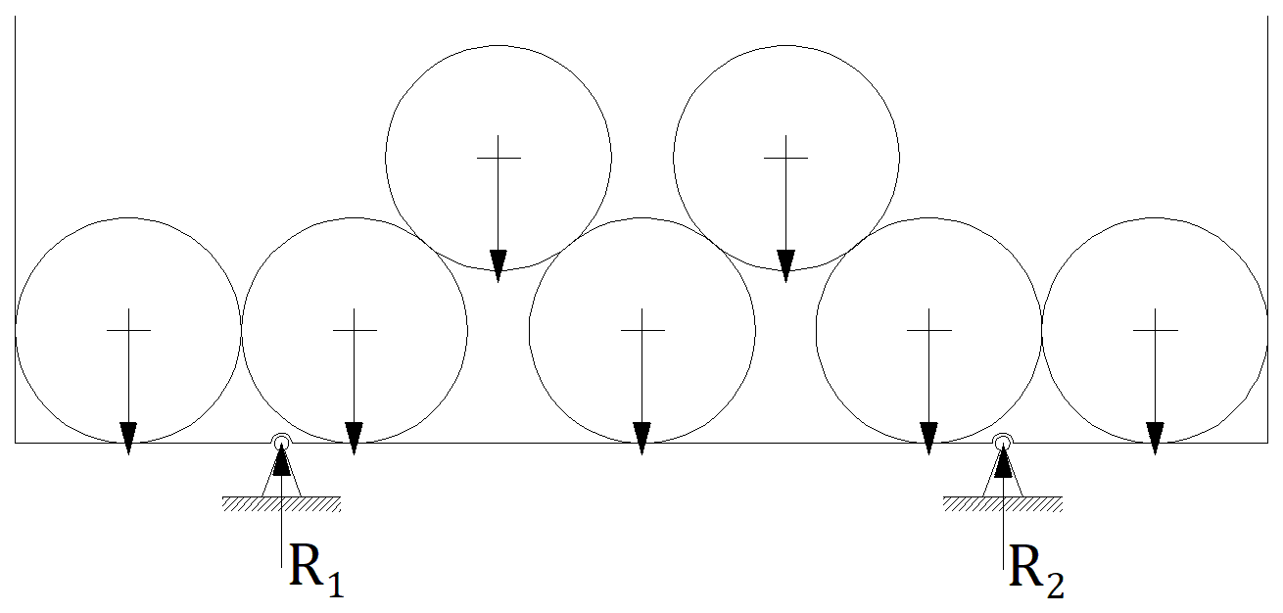
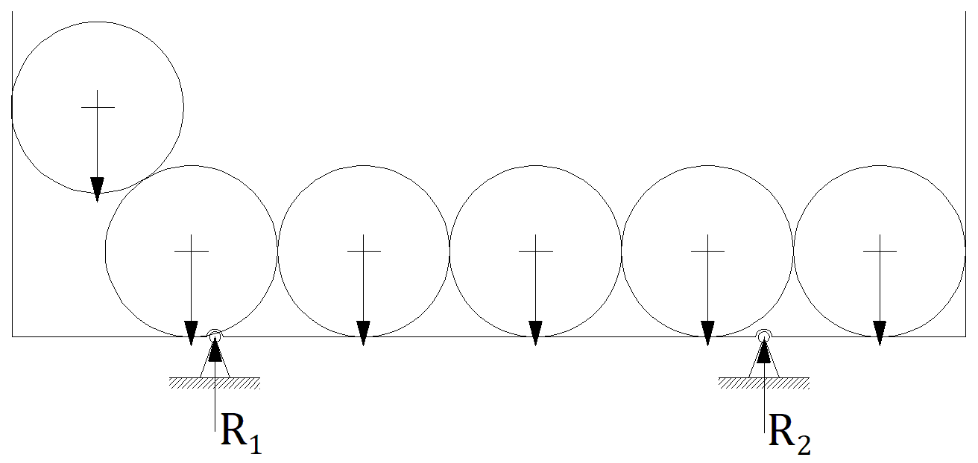 | 